Sheet1
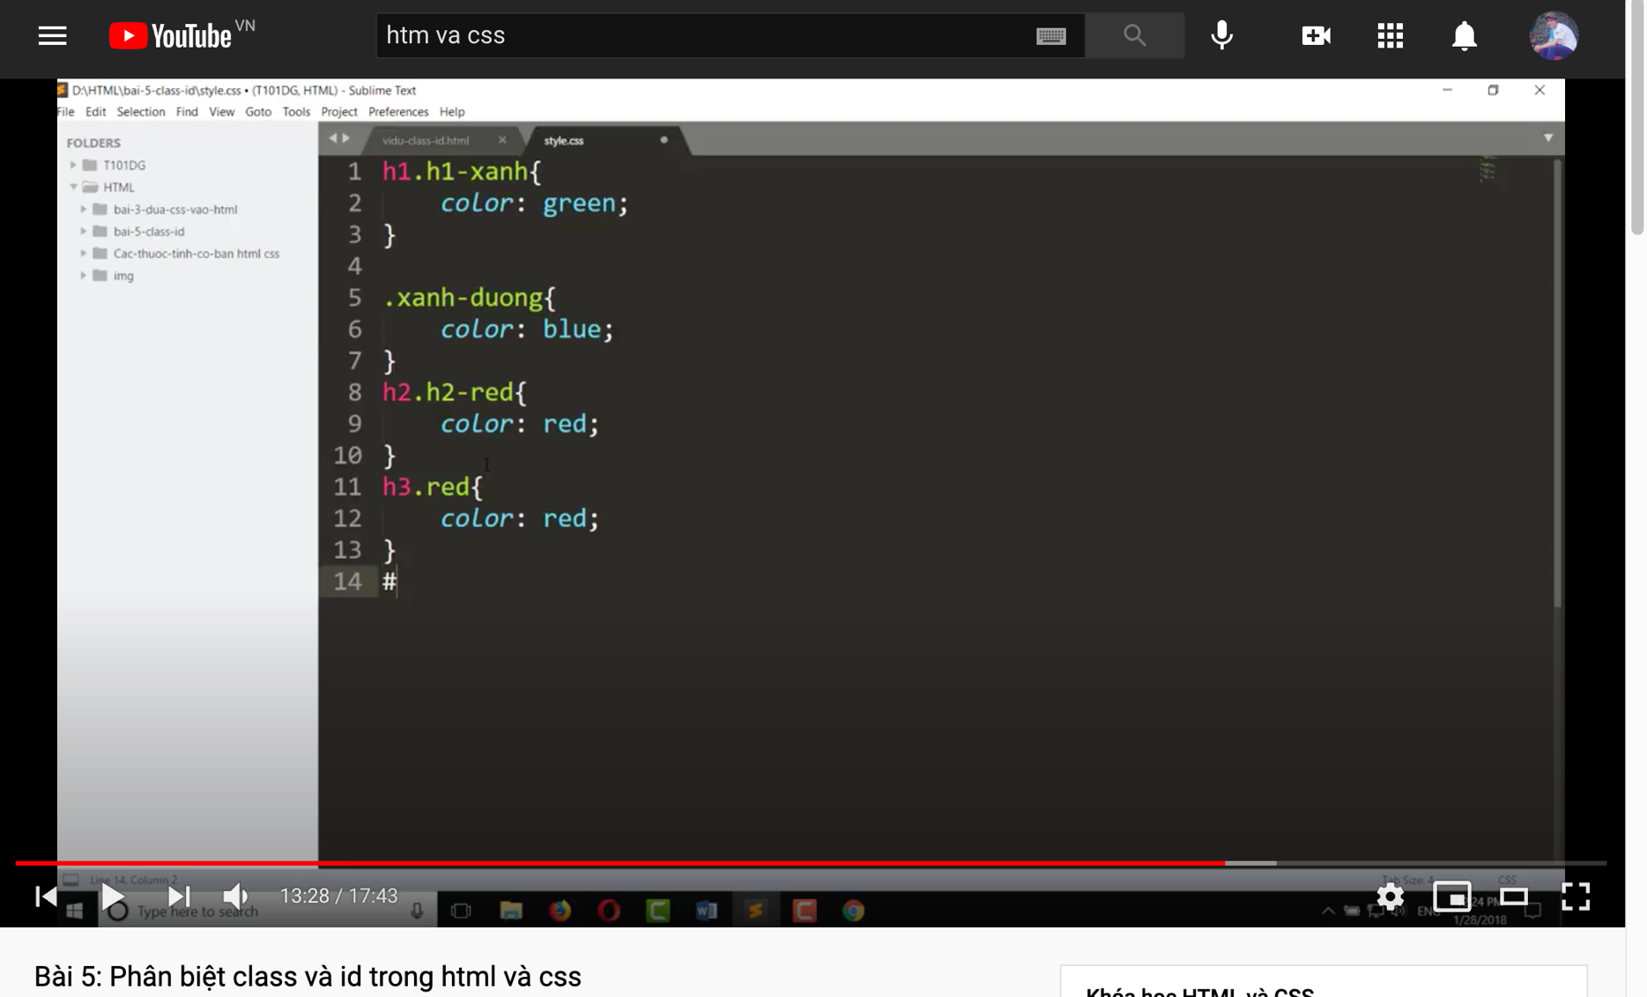
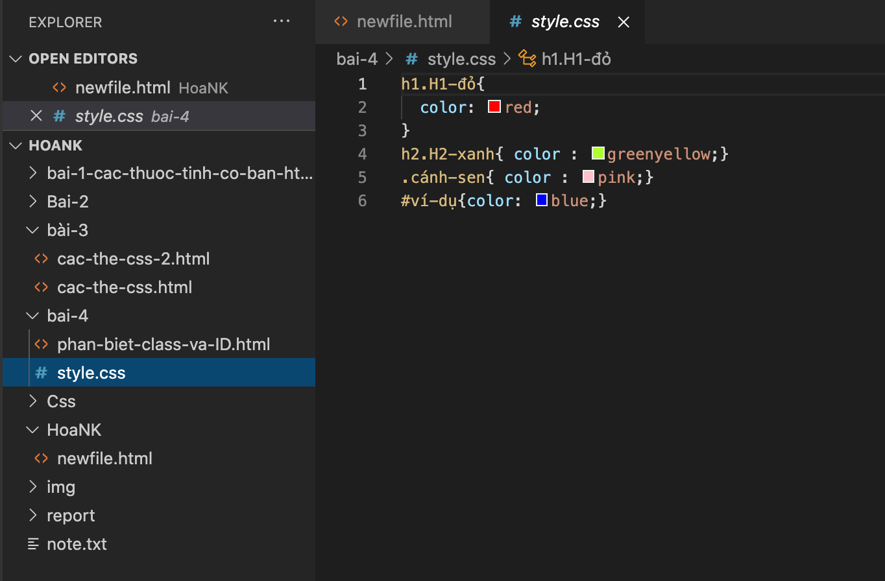

#1: Của người ta viết đâu có dấu tiếng việt đâu ? Người ta xuống dòng đẹp đẽ v sao dòng 4; dòng 5 ghi trên 1 dòng v ?
#2: này là bài 5 mà, đâu phải bài 4 đâu?

#3: Gõ cho giống người ta trước đi. Muốn sáng tạo thì vô làm bài tập rồi sáng tạo sau. Gõ tùm lum rồi nó không ra, quy tắc nó là v rồi thì cứ nghe rồi gõ theo thôi

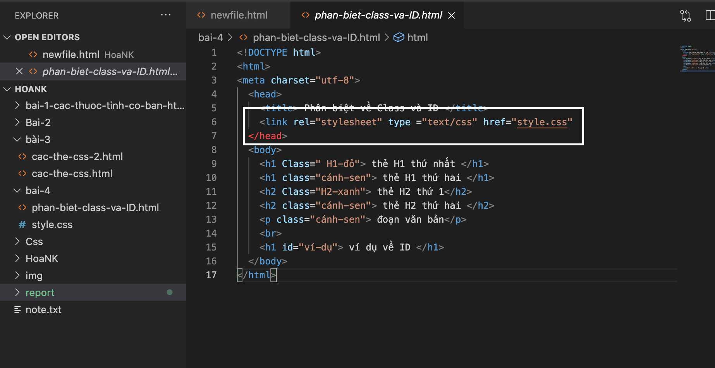
#4: Thấy nó lên màu đỏ ở line 7 không? Lỗi xung quanh đó rồi đấy? Tự sửa nha

